Golf Trophy trang 1
Thanh Công cụ trang chủ
 | Home - Golf Trophy
Chạy ảnh avatar về hỉnh ảnh 3 loại cups chính Trên mỗi ảnh có Tên 1 trong 3 loại cups chính, click vào cũng ra các loại cups thuộc dòng cúp ấy )
Trang 1 của Golf Trophy | Categories | Trophies
 |  | 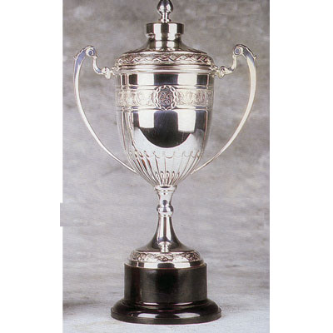 |  |  Hình ảnh sản phẩm
 | > Trophy Cups
 | > Crystal awards
 | > Name Tags & Others

 | New Arrivals !! View

 |  | Trophy Cups | Crystal awards | Name Tags & Others

Golf Trophy Trang 2
Thanh Công cụ trang chủ

 | Home - Golf Trophy - Trophy Cups
Chạy ảnh avatar về hỉnh ảnh 3 loại cups chính Trên mỗi ảnh có Tên 1 trong 3 loại cups chính, click vào cũng ra các loại cups thuộc dòng cúp ấy )
Trang 2 Golf trophy sau khi chọn 1 trong 3 thư mục ở Trang 1 ( VD dang ở Trophy Cups , Thanh công cụ Categories sẽ bôi màu để biết đang ở đâu | Categories | 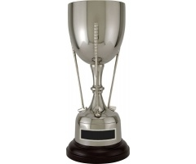 |  | 
 | > Trophy Cups
 | > Crystal awards
 | > Name Tags & Others

 | New Arrivals !! View | Hiển thị tên cúp và giá tiền ( tên cúp trên, giá tiền dưới, căn giữa) | Hiển thị tên cúp và giá tiền ( tên cúp trên, giá tiền dưới, căn giữa) | Hiển thị tên cúp và giá tiền ( tên cúp trên, giá tiền dưới, căn giữa) | Hiển thị tên cúp và giá tiền ( tên cúp trên, giá tiền dưới, căn giữa)

 |  |  |  | 

 |  | Hiển thị tên cúp và giá tiền ( tên cúp trên, giá tiền dưới, căn giữa) | Hiển thị tên cúp và giá tiền ( tên cúp trên, giá tiền dưới, căn giữa) | Hiển thị tên cúp và giá tiền ( tên cúp trên, giá tiền dưới, căn giữa) | Hiển thị tên cúp và giá tiền ( tên cúp trên, giá tiền dưới, căn giữa)

